別紙２－(１)【短時間正規雇用導入支援】
別紙２－(１)

（記入例）
女性医師等短時間正規雇用導入支援事業 所要額明細書
(医療機関名： )

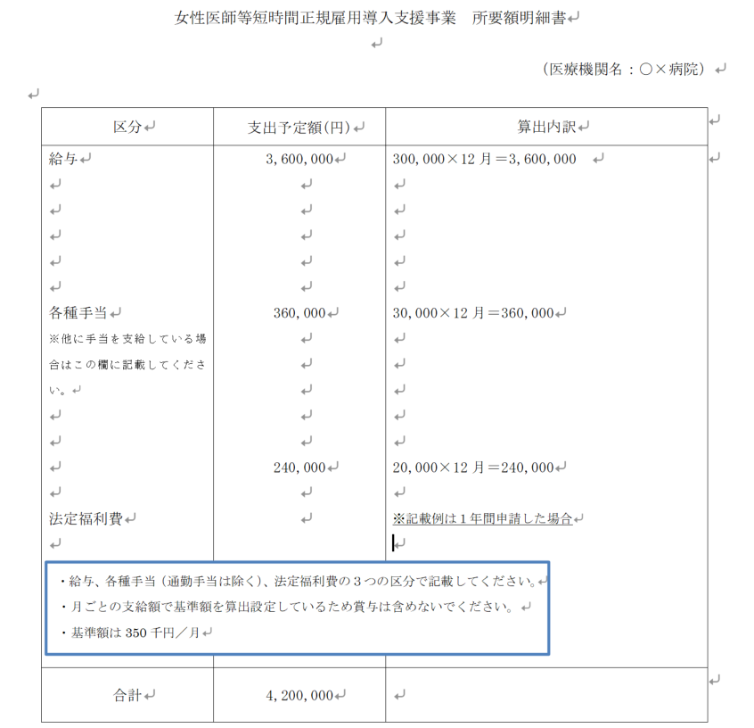
 | 区 分 | 支出予定額(円) | 算出内訳 | ※確認欄（事業者の記入は不要です。）
 |  |  |  |  | 基準額 | 支出予定額（月） | 選定額
 |  |  |  | ４月 | 0 |  | 0
 |  |  |  | ５月 | 0 |  | 0
 |  |  |  | ６月 | 0 |  | 0
 |  |  |  | ７月 | 0 |  | 0
 |  |  |  | ８月 | 0 |  | 0
 |  |  |  | ９月 | 0 |  | 0
 |  |  |  | １０月 | 0 |  | 0
 |  |  |  | １１月 | 0 |  | 0
 |  |  |  | １２月 | 0 |  | 0
 |  |  |  | １月 | 0 |  | 0
 |  |  |  | ２月 | 0 |  | 0
 |  |  |  | ３月 | 0 |  | 0
 |  |  |  | 計 | 0 | 0 | 0
 | 合 計 |  |  |  |  | ○ | ←支出予定額一致

※ 取組内容の一部が他の補助事業と重複する場合は、他の補助事業で計上している経費については、 当該事業の対象経費に含めないこと。
※ 算出内訳欄には単価×月数等の計算根拠を記載すること。

別紙４－(１)【宿直等代替職員活用支援】
別紙４－(１)

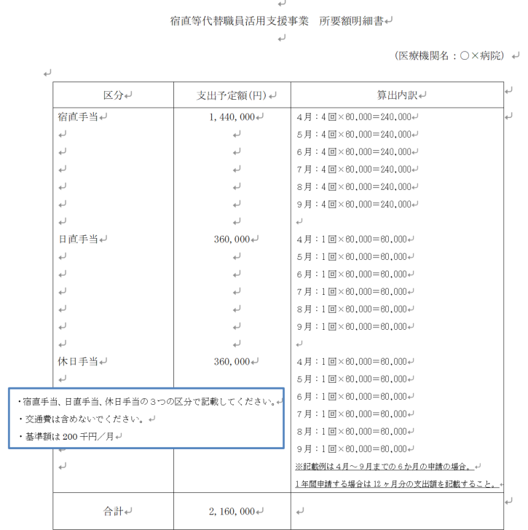
（記入例）
宿直等代替職員活用支援事業 所要額明細書
(医療機関名： )

 | 区 分 | 支出予定額(円) | 算出内訳

 |  |  |  | （確認用）※事業者は入力不要です。
 |  |  |  | 基 準 額 |  |  |  | 支出予定額 |  |  |  | 選定額
 |  |  |  | ４月 | 0 | 10月 | 0 | ４月 |  | 10月 |  | ４月 | 0 | 10月 | 0
 |  |  |  | ５月 | 0 | 11月 | 0 | ５月 |  | 11月 |  | ５月 | 0 | 11月 | 0
 |  |  |  | ６月 | 0 | 12月 | 0 | ６月 |  | 12月 |  | ６月 | 0 | 12月 | 0
 |  |  |  | ７月 | 0 | １月 | 0 | ７月 |  | １月 |  | ７月 | 0 | １月 | 0
 |  |  |  | ８月 | 0 | ２月 | 0 | ８月 |  | ２月 |  | ８月 | 0 | ２月 | 0
 | 合 計 |  |  | ９月 | 0 | ３月 | 0 | ９月 |  | ３月 |  | ９月 | 0 | ３月 | 0
 |  |  |  | 小計 |  | 小計 | 0 | 小計 | 0 | 小計 | 0 | 小計 | 0 | 小計 | 0
※ 取組内容の一部が他の補助事業と重複する場合は、他の補助事業で計上している経費については、 当該事業の対象経費に含めないこと。 |  |  |  | 合計 | 0 |  |  | 合計 | 0 |  |  | 合計 | 0
※ 算出内訳欄には単価×月数等の計算根拠を記載すること。

別紙４－(２)【宿直等代替職員活用支援】
別紙４－(２)

 | 宿直等代替職員活用支援事業 事業計画書
 | (医療機関名： )
 | ※ 宿直等を免除する女性医師等ごとに記入してください。(この様式をコピーしてお使いください。)
・代替対象医師が複数いる場合は、このシートをコピーして作成
１ 対象女性医師等について
 |  | 氏名及び年齢 |  | ( 歳) |  |  |  | 診療科
 |  | 勤務形態及び 免除内容 |  | 勤務形態：
 |  |  |  | 免除内容：
 |  |  |  | (記載例)勤務形態：月～金 9:00～17:00、免除内容：時間外勤務・宿日直免除
 |  | 宿直等免除 の理由

 |  |  |  | (記載例)子育期間中の女性医師を新規採用し、勤務に配慮を行っている。 雇用していた女性医師が出産後に職場復帰し勤務に配慮を行っている。
 |  | 宿直等を免除 する(している) 期間 |  | 令和 年 月 日 ～ 令和 年 月 日
２ 代替職員について
 | (複数の場合は、別紙に記入してください)
 |  | 氏 名 |  |  |  |  |  | 診療科
 |  | 勤務形態及び 代替内容 |  | 勤務形態：
 |  |  |  | 代替内容：
 |  |  |  | (記載例)勤務形態：毎週木・金の外来診療業務、木～金にかけての宿直業務(1月当たり
 |  |  |  | 4回程度)、代替内容：宿直業務(1月あたり2回分)
 |  | 雇用期間 |  | 令和 年 月 日 ～ 令和 年 月 日
３ 宿直等免除の見込みについて
 |  | 対象月 | 宿直等免除 予定回数 |  |  | 代替職員 勤務予定回数 |  | 対象月 | 宿直等免除 予定回数 |  | 代替職員 勤務予定回数
 |  | ４月 |  |  | 回 |  | 回 | 10月 |  | 回 |  | 回
 |  | ５月 |  |  | 回 |  | 回 | 11月 |  | 回 |  | 回
 |  | ６月 |  |  | 回 |  | 回 | 12月 |  | 回 |  | 回
 |  | ７月 |  |  | 回 |  | 回 | １月 |  | 回 |  | 回
 |  | ８月 |  |  | 回 |  | 回 | ２月 |  | 回 |  | 回
 |  | ９月 |  |  | 回 |  | 回 | ３月 |  | 回 |  | 回
 |  | ※年齢については、４月１日時点を記入すること。

